Resumen Financiero
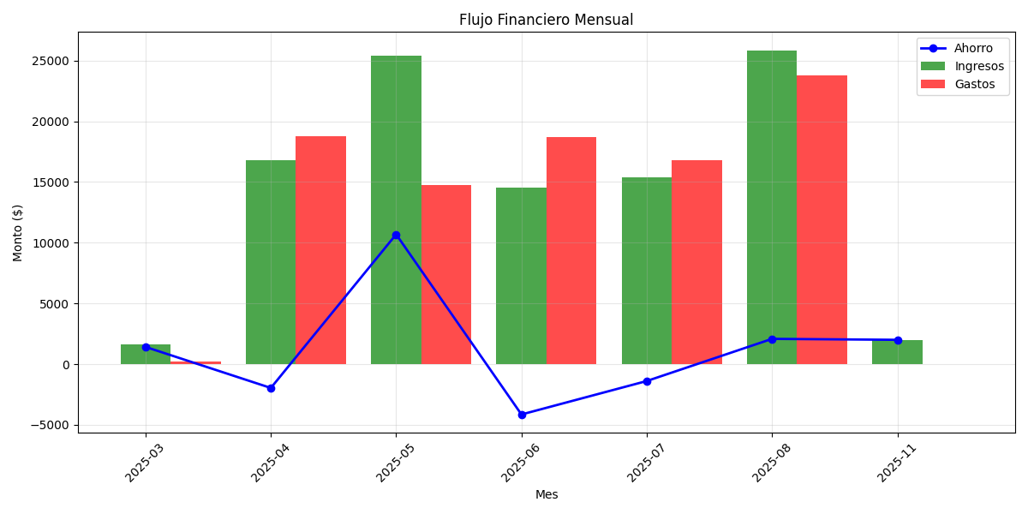
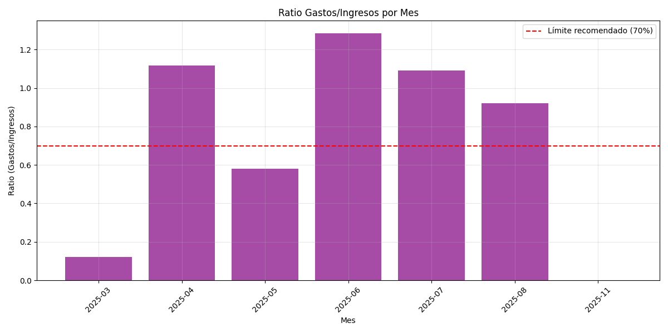
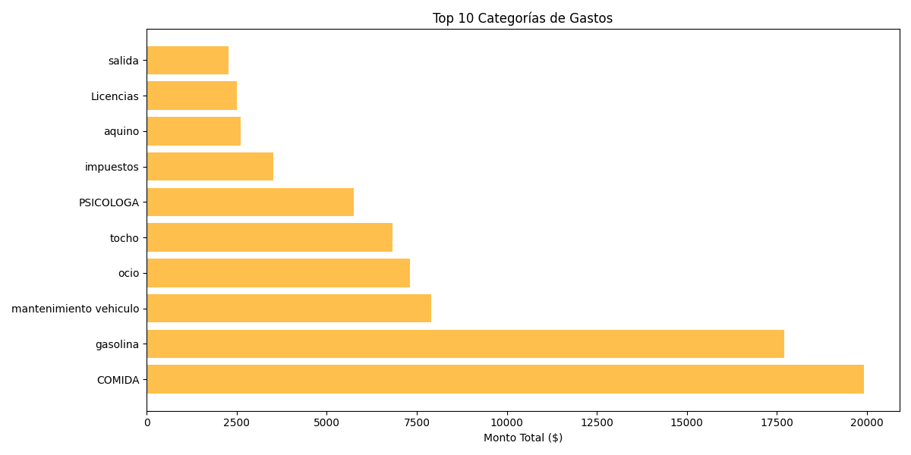
Análisis de Salud Financiera Mensual

Resumen Mensual
Mes | Ingresos | Gastos | Ahorro | Ratio Gastos/Ingresos
2025-03 | $1,610.00 | $196.00 | $1,414.00 | 12.17%
2025-04 | $16,829.00 | $18,794.00 | -$1,965.00 | 111.68%
2025-05 | $25,442.46 | $14,754.00 | $10,688.46 | 57.99%
2025-06 | $14,520.00 | $18,670.00 | -$4,150.00 | 128.58%
2025-07 | $15,370.00 | $16,764.00 | -$1,394.00 | 109.07%
2025-08 | $25,860.00 | $23,781.00 | $2,079.00 | 91.96%
2025-11 | $2,000.00 | $0.00 | $2,000.00 | 0.00%

Promedios: | $14,518.78 | $13,279.86 | $1,238.92 | 73.06%

Mejor Mes: | 2025-05 (Ahorro: $10,688.46)
Peor Mes: | 2025-06 (Ahorro: $-4,150.00)

ALERTA: Tu ratio promedio de gastos/ingresos es alto (>70%)
Recomendación: Reduce gastos en categorías no esenciales

